アーキテクチャ
チャットアプリケーション・プロトタイプ作成に際して、使用したアーキテクチャについて

Node.JS | アプリケーションのバックエンド部分の基礎を提供。ExpressフレームワークとSocket.IOライブラリの使用を可能とする。
Express | Node.jsのwebアプリケーション・フレームワーク。ルーティング設定やHTTPユーティリティー・メソッドやミドルウェアを提供。
Socket.io | Node.jsでリアルタイム通信を行う為のライブラリを提供。サーバー/クライアント間の双方向イベントの受発信、発信相手を特定するルーム機能等。
MYSQL | データペース。ルーム情報やチャット・メッセージ履歴等を保持。

Client

・ルーティング(URI)
・静的ファイルの提供
・ログ出力設定
webScoket通信
http 通信
Server
Express

Node.js

Socket.io
socket.id
・リアルタイム通信チャネルの提供
・クライアント同士のメッセージ受発信
・サーバー・クライアント間の双方向のイベント発行

socket.id

socket.id
静的 Resource

MYSQL

画面遷移
チャットアプリケーション・画面遷移

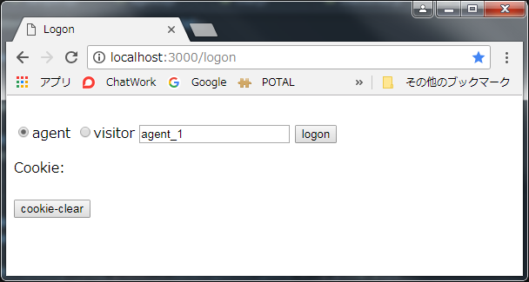

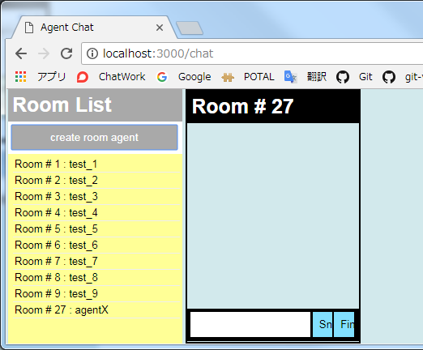
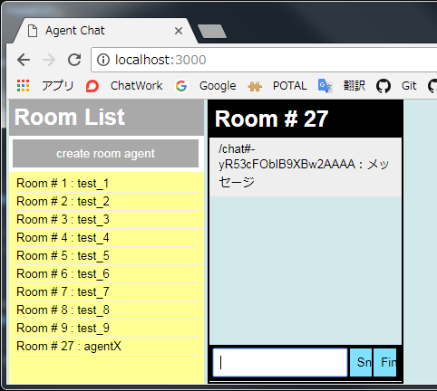

agentを選択し、logonを押下すると、
Agent Chat画面に遷移する。

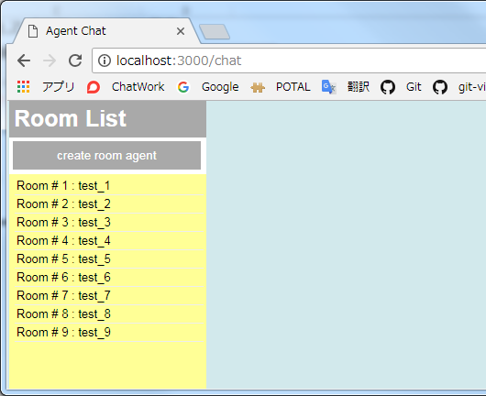
create room agentを押下すると新規にチャット・ウィジェットがオープンする。

メッセージを入力し、Sndを押下すると、メッセージ欄に表示される。

新規に作成されたルームがルームリストに追加される。

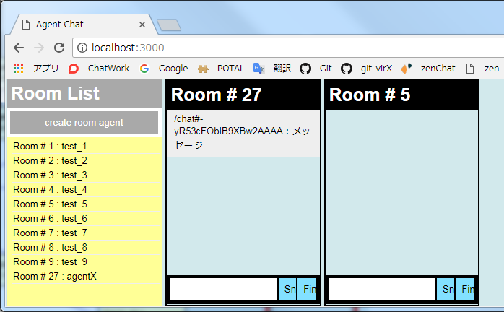
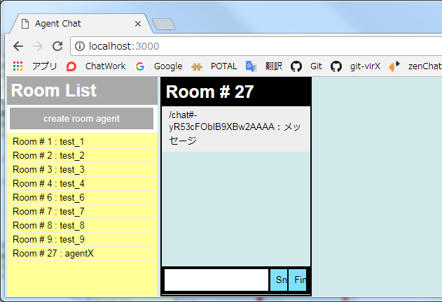

ルームリストで選択されたルームのチャット・ウィジェットがオープンする。

Finを押下すると、対象のチャット・ウィジェットが消え、ルームリストから該当ルームが削除される。

機能#1
#1：webサーバー起動～ソケットのコネクションの生成
サーバー側：app.js

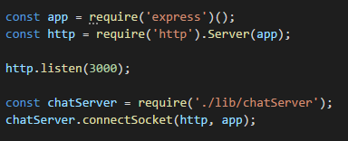

（1）

（2）

(1) | express、httpライブラリを参照する。サーバー(ポート番号3000)に対するリクエストの待ち受けを開始する。 同じ http.Serverのインスタンスに、expressとsocket.io(後にcharServer.jsにて紐付けが行われる)を同居させ、expressとsocket.ioを同じポートで待ちうける。socket.ioは、httpとは異なるプロトコルで通信を行うが、WebSocketを処理するためにフロントエンドとなるWebサーバ(http)が必要となる。
(2) | chatServer.jsのconnectScoketを呼び出す。
サーバー側：chatServer.js

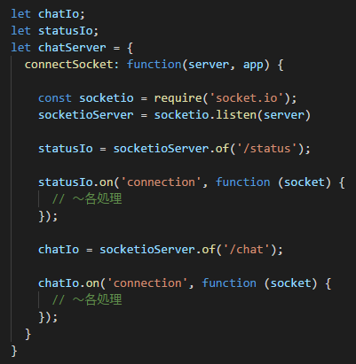

（3）

（4）*

（5）
1クライアントから複数の名前空間でSocket通信を行う事が可能
(4)* chat用namespace：
メッセージ受発信、roomへのjoin/leave等の通信を行う為のコネクション。
(6)* status管理用namespace：
どのユーザ、がどの部屋に入(退)室したか等のstatus情報をエージェントに通知させる為のコネクション。
（6）*

（7）

(3) | (1)で定義したhttpサーバーとSocket.ioの紐付けを行う。
(4) | status管理用socket通信オブジェクトを作成する。
(5) | status名前空間にコネクトされた際に実行される「connection」イベント・リスナーを登録する。
(6) | chat用socket通信オブジェクトを作成する。
(7) | chat名前空間にコネクトされた際に実行される「connection」イベント・リスナーを登録する。

クライアント側：agent.ejs

（8）

(8) | エージェント・チャット画面(agent.ejs)がロードされた際、chat名前空間、status名前空間への接続を行う。これを契機として、④、⑥で登録し「connection」イベント・リスナーが発火され、同リスナーに実装された処理が実行される。

機能#2
#2：チャットメッセージを送受信する
サーバー側：chatServer.js

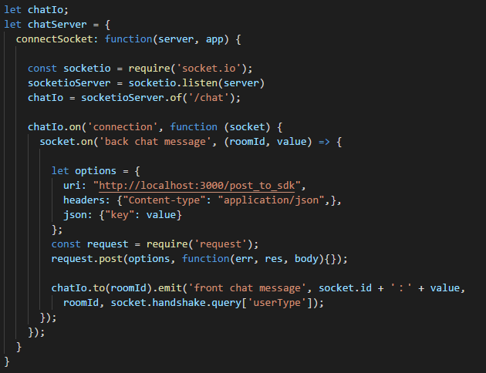

（1）

（6）

（7）

クライアント側：agent.ejs

クライアント側：chat.js

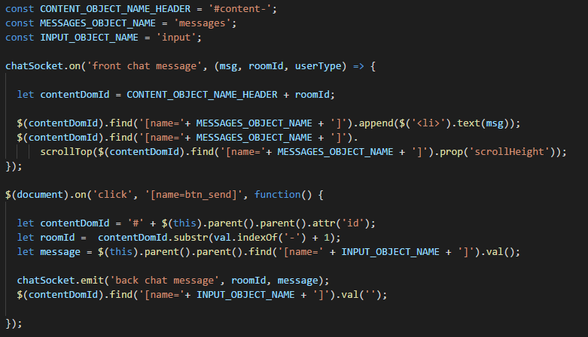

（2）

（8）

（3）

（4）

【画面イメージ】
送信ボタンが押下されると指定ルームのチャット・ウィジェット・メッセージ欄にメッセージが表示される。

（5）

(1) | agent.ejs(エージェント・チャット画面)がロードされ socket接続(＠機能#1)を行った際に「back chat message」イベント・リスナー(*)を登録する。クライアント側から渡されたsocketオブジェクトを使用してイベント・リスナー登録を行う。 (*) 受け取ったチャットメッセージを指定クライアントに配信する
(2) | chat.jsロード時に「front chat message」リスナー(*)を登録する。この際、socket接続を行った際の返り値を使用してイベント・リスナー登録を行う。 (*) サーバーから受け取ったチャットメッセージをメッセージ欄に表示する。
(3) | チャットウィジェットのメッセージ送信ボタンが押下される。
(4) | メッセージ送信ボタンの親オブジェクトID(チャットウィジェットのroot object)を取得し、同IDに含まれる操作対象ウィジェットのroomIdを取得する。また、チャットメッセージ入力用のinputオブジェクトに入力された値を取得する。
(5) | (1)で登録した「back chat message」リスナーイベントを発火する。
(6) | 検証用。ソケット通信によって受け取ったチャットメッセージを指定のサーバーにPOST送信を行う。URI, header, jsonを設定し、requestライブラリを使用して、POST送信を行う。エージェントから発信されたメッセージをMicrosoft BotBuilder SDKにPOST配信する事を想定したロジック。
(7) | (2)で登録した「front chat message」リスナーイベントを発火する。この時、to(roomId)で指定したroomに入室しているクライアントにのみemitする。 emit呼び出し時のパラメータ socket.handshake.query['userType']は、(1)のsocket接続を行った際の query string[値：agent]が設定される。
(8) | サーバーから受け取ったroomIdを元にメッセージを表示させるウィジェットのメッセージ欄を特定し、指定のメッセージ欄にメッセージを追加表示する。
【イベント・リスナー登録のタイミングについて】
サーバー側(*1)、クライアント側(*2)、それぞれのイベント・リスナーの登録タイミングに関しては、機能#1, #2に記載した為、機能#3以降の説明では割愛する。
*1： agent.ejs/visitor.ejs (チャット画面)がロードされ socket接続(＠機能#1)が行われた時
*2： agent.ejs/visitor.ejs (チャット画面)がロードされ 参照先のchat.jsがロードされた時

機能#3
#3：ルームに入室する
クライアント側：chat.js

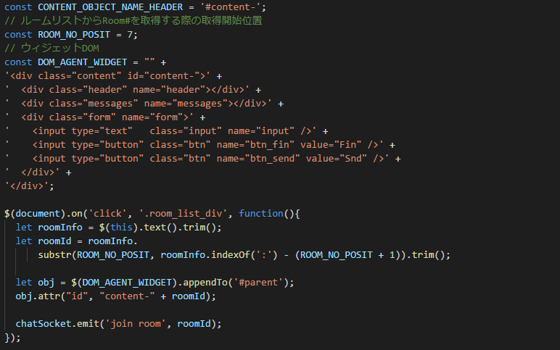

【画面イメージ】
ルームリストをクリックすると選択したRoom番号のチャット・ウィジェットがオープンする。

（1）

（2）

（3）

（4）

(1) | ルームリストから指定のルームがクリックされる。
(2) | ルームリストから選択されたオブジェクトのtextからルーム番号を取得する。
(3) | チャット・ウィジェット用のdomオブジェクトを#parentオブジェクト配下にappendし、ルートオブジェクト[id=content-]のid末尾にルーム番号を追加する。
(4) | サーバー側のchat名前空間のconnectionイベント内で登録されたリスナー「join room」を発火する。

サーバー側：chatServer.js

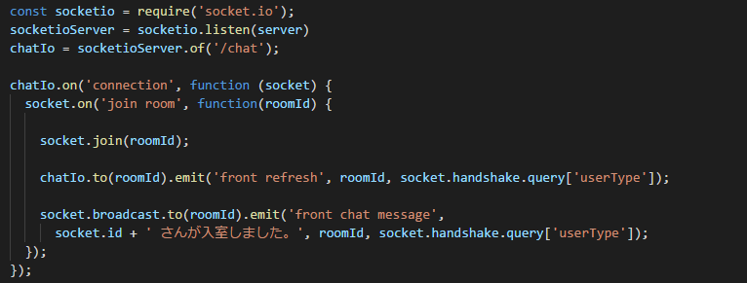

（5）

（6）

（7）

(5) | 対象のソケット通信者をクライアント側から渡されたroomIdに入室させる。
(6) | クライアント側にchat名前空間オブジェクトにて登録されたリスナー「front refresh」を発火する。指定ルームに入室したクライアントにのみemitする。
(7) | クライアント側にchat名前空間オブジェクトにて登録されたリスナー「front chat message」を発火する。指定ルームに入室したクライアント、且つ自分以外のクライアントにのみemitする。

クライアント側：chat.js

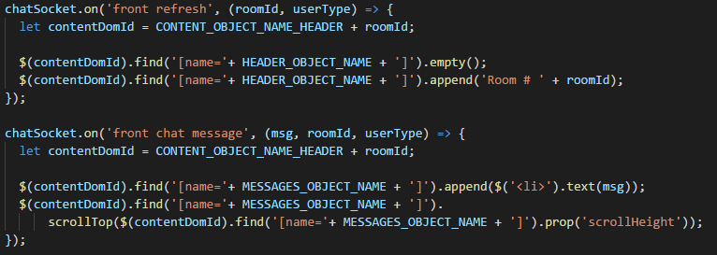


（8）

（9）

(8) | サーバー側から渡されたroomIdのチャット・ウィジェットのヘッダーにルーム番号を表示する。
(9) | サーバー側から渡されたroomIdのチャット・ウィジェットのメッセージ表示欄に入室者(自分以外)通知を表示する。

チャットボット1
chat botとの兼ね合いについて

スタート
対応
エンド

どうはじまるか

どんな構成か
エージェントX

Room
① 話しかける

コンシェルジュ Bot

ルーム作成時にコンシェルジュBotも入室する

Sheet2
チャット・ボット機能について

ビジターが話しかけて、オペレータが対応するケース
ビジター | チャット・サービス | コンシェルジュ ボット | エージェント
話しかける

ルームを作成する

ルームに入室する

エージェント状況を案内する

ACD実行

ルームに入室する

ビジターを応対する

